Blad1
Falun Floorball Cup 2023 - Förbeställ CUPHOODIE

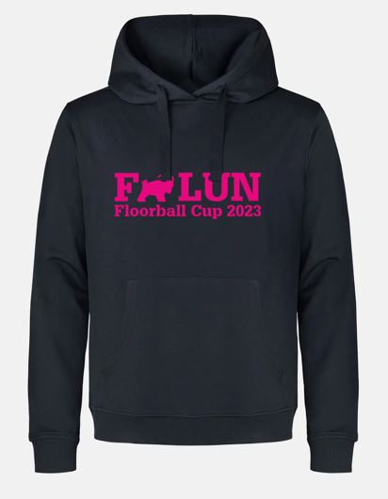 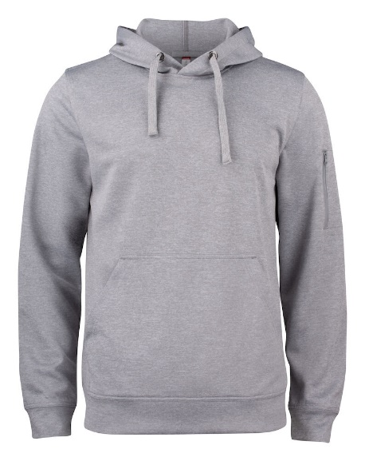 |  |  | Vi erbjuder alla deltagande lag chansen att förbeställa Falun Floorball Cup hoodien. De finns då färdiga att hämta på Klubbhuset när ni kommer till Guide Arena.

Pris
 | Utan namn på ryggen |  | 350 kr | Ord pris: 400kr
 | Med namn på ryggen |  | 400 kr | Ord pris: 450kr

Hoodien finns i följande storlekar: 140 cl, 160 cl, XS, S, M, L, XL, XXL
Betalning för hela gruppens beställning sker vid utlämning i Klubbhuset
Vi tar emot konto-/kreditkort, Swish och kontanter
För att kunna administrera det hela praktiskt ber vi er fylla i beställningslistan nedan.
Fyll i samtliga uppgifter: Storlek, antal tröjor och ev. namn. Glöm inte era kontaktuppgifter.

Lag + Åldersklass |  |  | Kontaktperson |  | Mobilnummer

 |  | ANTAL utan namn | ANTAL med namn
Storlek |  | 350 | 400 |  | Namn på ryggen

 |  | 0 | 0 | Summa: | 0
OBS! Minsta antal för att förbeställa är 5 stycken hoodar.

Beställningslistan mailas till kansli@ibffalun.com senast 6e december

